상품제안서
매직프라임 자동줄자 3m/5.5m/7.5m | 상품코드: S25570

 |  |  |  |  |  |  | 02-713-8555 | www.synergygift.co.kr
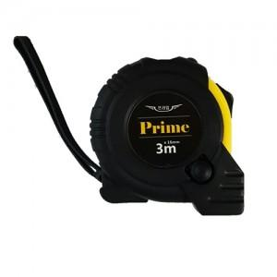 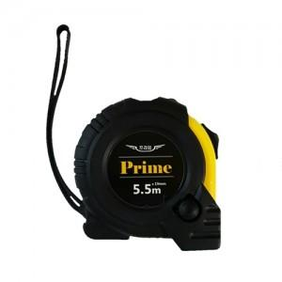 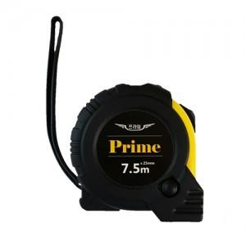

【상세/제작정보】

【인쇄/포장옵션】 | 스티커 / 포장지포장

【공급단가】 | 수량 | 200~ | 500~ | 1,000~ | 3,000~ | 5,000~
*VAT별도 | 3m | 2,160원 | 2,080원 | 2,000원 | 1,920원 | 1,870원
 | 5.5m | 3,100원 | 2,990원 | 2,870원 | 2,760원 | 2,690원
 | 7.5m | 4,990원 | 4,810원 | 4,620원 | 4,440원 | 4,320원

【상품 URL】 | https://www.synergygift.co.kr:443/src/goods_detail.php?gdno=25570

